Oyapock

BULLETIN HYDROLOGIQUE JOURNALIER DU BASSIN TRANSFRONTALIER OYAPOCK

 |  |  | DU | 2024-04-01 | AU | 2024-04-07

 | Débit (moyenne journalière) en m3/s et hauteur (moyenne journalière) en m

Date [UTC] | Station
 | Alikoto |  | Saut Chien |  | Camopi (Camp Mokata) |  | Estirao do Cricou |  | Saut Maripa
 | m3/s | m | m3/s | m | m3/s | m | m3/s | m | m3/s | m
2024-04-07
2024-04-06 |  | 2.21 |  | 2.05 |  | 0.85 |  |  |  | 2.8
2024-04-05 | 167.22 | 2.23 | 73.69 | 2.06 | 244.99 | 0.87 |  |  | 522.66 | 2.87
2024-04-04 | 178.78 | 2.26 | 72.46 | 2.06 | 257.7 | 0.91 |  |  | 515.59 | 2.86
2024-04-03 | 224.51 | 2.35 | 72.99 | 2.06 | 310.73 | 1.02 |  |  | 561.42 | 2.93
2024-04-02 | 290.74 | 2.47 | 94.23 | 2.13 | 401.83 | 1.22 |  |  | 648.71 | 3.04
2024-04-01 | 287.61 | 2.47 | 158.37 | 2.36 | 463.83 | 1.33 |  |  | 711.4 | 3.13
 | Débit | Hauteur d'eau
4/3/2024 |  | 2.38
4/2/2024 |  | 2.47
4/1/2024 | 287.61 | 2.47
3/31/2024 | 278.89 | 2.45
3/30/2024 | 277.35 | 2.45
3/29/2024 | 166.91 | 2.22
3/28/2024 | 111.32 | 2.07

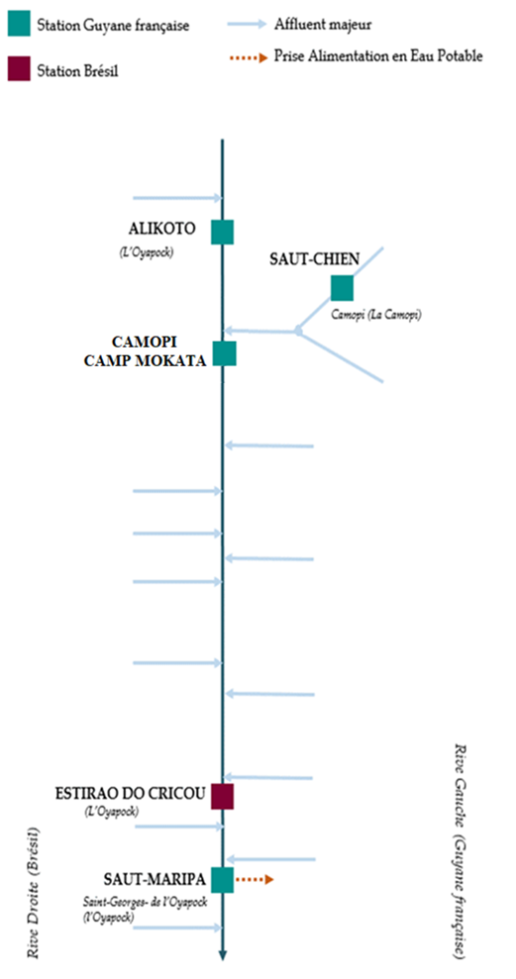

 | Débit | Hauteur d'eau
4/3/2024
4/2/2024 |  | 2.14
4/1/2024 | 158.43 | 2.36
3/31/2024 | 193.29 | 2.53
3/30/2024 | 198.08 | 2.56
3/29/2024 | 175.4 | 2.45
3/28/2024 | 97.49 | 2.15

 | Débit | Hauteur d'eau
4/3/2024
4/2/2024 |  | 1.22
4/1/2024 | 463.83 | 1.33
3/31/2024 | 489.03 | 1.38
3/30/2024 | 487.21 | 1.37
3/29/2024 | 336.64 | 1.06
3/28/2024 | 179.39 | 0.68

 | Débit | Hauteur d'eau
4/3/2024
4/2/2024
4/1/2024
3/31/2024
3/30/2024
3/29/2024
3/28/2024

 | Débit | Hauteur d'eau
4/3/2024 |  | 2.96
4/2/2024 |  | 3.04
4/1/2024 | 711.4 | 3.13
3/31/2024 | 765.37 | 3.2
3/30/2024 | 677.18 | 3.06
3/29/2024 | 379.25 | 2.62
3/28/2024 | 346.78 | 2.58

Source de données:
LaBanque HYDRO gérée par le Schapi dans le cadre du SIE France
(données corrigées et validées)
http://www.hydro.eaufrance.fr/
Banque de données HIDROWEB administrée par l'Agence Nationale de l'Eau (ANA) dans le cadre du SNIRH brésilien
http://www.snirh.gov.br/hidroweb/apresentacao
Pour toute demande ou commentaire, veuillez contacter:
staff-bioplateaux@oieau.fr
Bulletin collaboratif, rendu possible par le dialogue technique entre partenaires Brésiliens et de la Guyane française dans le cadre du projet BIO-PLATEAUX, financé par l'Union Européenne.

